Marqueur LINX
HESSER
LIGNE A

FAWEMA

LIGNE B

CH2-périph.
BV 500G

BUCHETTES 1/2

Ligne DOSES
SACS 25 KG 1 er étage

BUCHETTES 3/4
AROME 1 er étage

BIG BAG
Bureau expedition

 | Marqueur LINX 8900 : 8
HESSER | Au dessus de l'étui (avec codeur et arret sur défaut > Alim. Externe!!!!)
FAWEMA | Sur la face avant du sac
BV 500G | Au dessus de l'étui
LIGNE DOSE | Sur un coté du carton
LIGNE B | Sur un coté de l'etui
CHAMBON 2 (périphérique) | En dessous de l'etui
LIGNE SACS 25 KG | Sur le flan du sac (Arret sur défaut > Alim. Externe!!!!)
E.S.A.T. | Marquage colonne > Hors du site

SEGEPAR
Zone palettiseur

HESSER
LIGNE A

LIGNE B

CH2-périph.

BV 500G

BUCHETTES 1/2

SACS 25 KG 1 er étage
Ligne DOSES

BUCHETTES 3/4
AROME 1 er étage

BIG BAG
Bureau expedition

 | Etiquetteuse Final ZT 420: 5 203dpi.6" p1058930-012 | 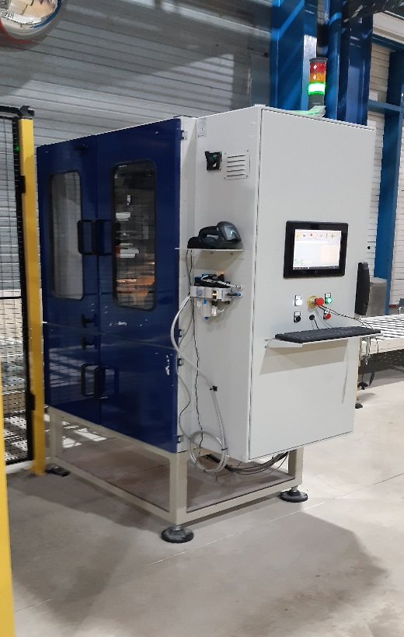 | Etiquetteuse N1 ZT 410 : 2 203dpi.4" p1058930-009 | 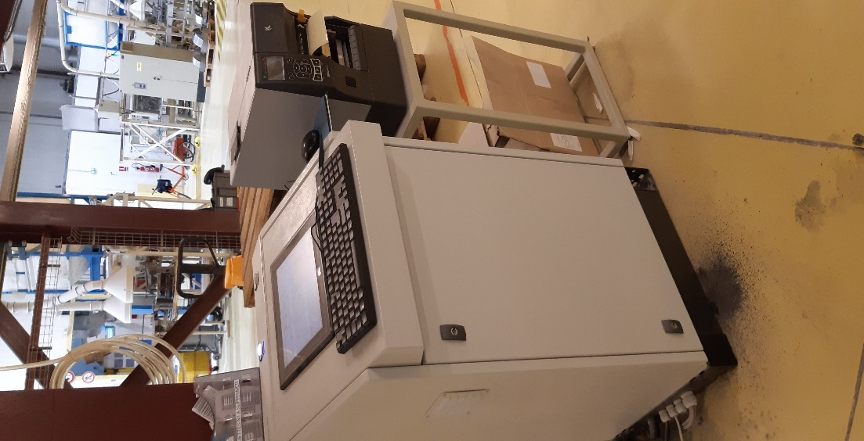 | Etiquetteuse colis L430 ZE 500: 7 300dpi.4" p1046696-016 | 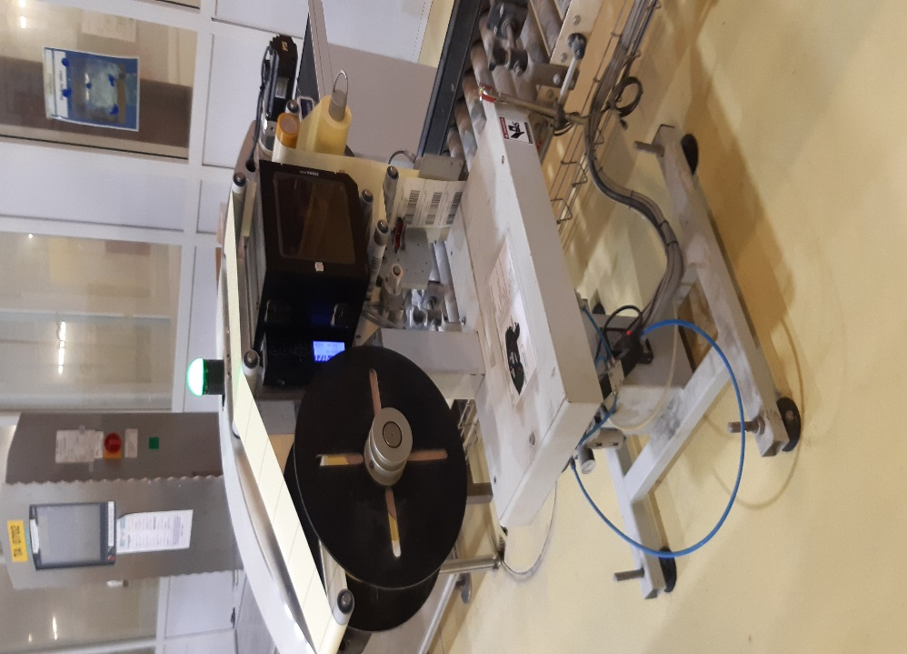
HESSER |  |  |  |  | L430-1214-007-ZE50043-67J144200100
BV 500G |  |  |  |  | L430-1214-056-ZE50043-67J140200138
Banderolleuses | L910-18-044 ZT420-18J183607261 (203dpi)
ATELIER AROME | PM1218-513 - ZT420-18J183607258 (203dpi)
LIGNE DOSES (PAL B2) |  |  | PM1218-514- ZT410-18J183703222 (203dpi)
BUCHETTES 1&2 |  |  | PM1218-516- ZT410-18J183703220 (203dpi) |  | L430-1214-055-ZE50043-67J141900002
BUCHETTES 3&4 |  |  |  |  | L430-1214-054-ZE50043-67J144200081
LIGNE A |  |  |  |  | L430-1214-051-ZE50043-67J164400166
LIGNE B |  |  |  |  | L430-1214-052-ZE50043-67J162400066
CHAMBON 2 (périphérique) |  |  |  |  | L430-1214-053-ZE50043-67J162200054
LIGNE SACS 25 KG | PM-1218-515 -ZT420-18J183607267 (203dpi)
LIGNE Big Bag | Impr de table ZT420-18J183607264 (203dpi)
EXPEDITION (bureau) | Impr de table Z6M O2C05351562 obselete

